Instrucciones
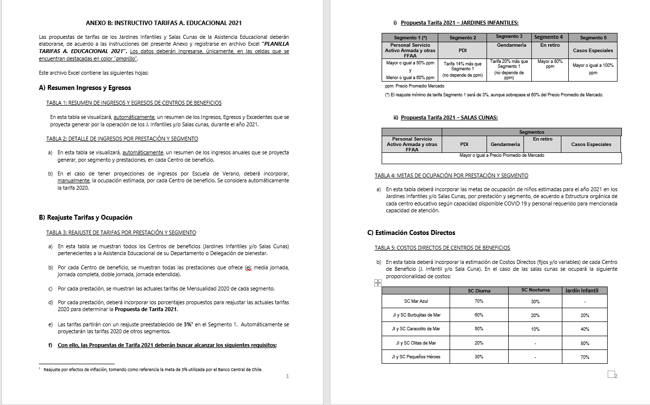
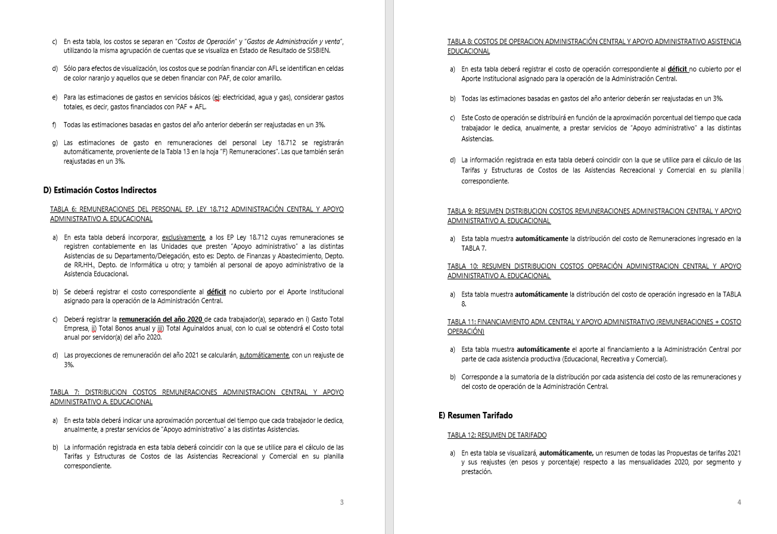
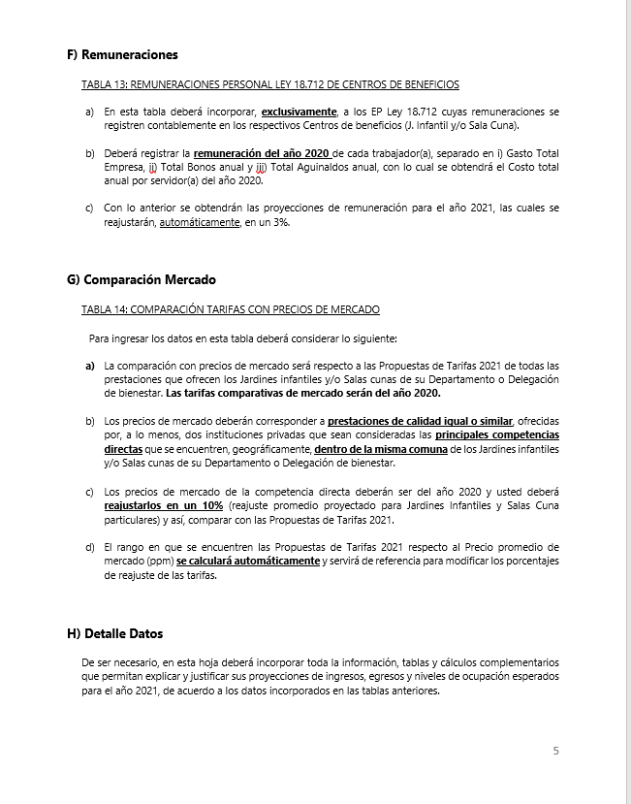
INSTRUCCIONES

INGRESE LOS DATOS EN LAS CELDAS DESTACADAS EN COLOR AMARILLO Y NARANJO

B) Reajuste Tarifas y Ocupación
Ir a
TABLA 4
 |  |  |  |  | ANEXO B
 |  |  |  |  | B) REAJUSTE DE TARIFAS Y METAS DE OCUPACIÓN POR CENTRO DE BENEFICIO

 |  | REPARTICION: |  |  | (DEPTO./DELEG.)

TABLA 3: REAJUSTE DE TARIFAS POR PRESTACIÓN Y SEGMENTO

Jardines Infantiles | Prestación | Mensualidad 2020 |  |  |  |  | Reajuste propuesto |  |  |  |  | Propuesta Mensualidad 2021
 |  | Personal Servicio Activo Armada y otras FFAA | PDI | GENDARMERIA | En retiro | Casos Especiales | Personal Servicio Activo Armada y otras FFAA | PDI | GENDARMERIA | En retiro | Casos Especiales | Personal Servicio Activo Armada y otras FFAA | PDI | GENDARMERIA | En retiro | Casos Especiales
Jardín Infantil Mar y Cielo | Media jornada | $60,300 | $72,300 | $72,300 | $94,600 | $111,700 | 0.0% | 0.0% | 0.0% | 0.0% | 0.0% | $60,300 | $72,400 | $72,400 | $94,600 | $111,700
 | Doble jornada | $89,800 | $107,800 | $107,800 | $134,800 | $158,000 | 0.0% | 0.0% | 0.0% | 0.0% | 0.0% | $89,800 | $107,800 | $107,800 | $134,800 | $158,000
 | Jornada completa | $140,200 | $168,300 | $168,300 | $175,300 | $182,300 | 0.0% | 0.0% | 0.0% | 0.0% | 0.0% | $140,200 | $168,300 | $168,300 | $175,300 | $182,300
Sala Cuna Mar y Cielo | Diurna |  |  |  |  |  |  |  |  |  |  | $310,000 | $372,000 | $372,000 | $387,500 | $465,000
 | Nocturna
 | Media Jornada |  |  |  |  |  |  |  |  |  |  | $- | $- | $- | $- | $-

TABLA 4: METAS DE OCUPACIÓN POR PRESTACIÓN Y SEGMENTO

Jardines Infantiles | Prestación | Meta Ocupación niños 2021
 |  | Personal Servicio Activo Armada y otras FFAA | PDI | GENDARMERIA | En retiro | Casos Especiales | Total Meta Ocupación
Jardín Infantil Mar y Cielo | Media jornada | 44 | 0 | 0 | 0 | 2 | 46
 | Doble jornada | 0 | 0 | 0 | 0 | 0 | 0
 | Jornada completa | 10 | 0 | 0 | 0 | 0 | 10
Sala Cuna Mar y Cielo | Diurna | 14 | 0 | 0 | 0 | 0 | 14
 | Nocturna
 | Media Jornada | 0 | 0 | 0 | 0 | 0 | 0

D) Costos Indirectos
Ir a TABLA 7
Ir a TABLA 8
Ir a TABLA 9
Ir a TABLA 10
Ir a TABLA 11
 |  |  |  | ANEXO D
 |  |  |  | D) COSTOS INDIRECTOS ASISTENCIA EDUCACIONAL

 |  |  | REPARTICION: | (DEPTO./DELEG.)

TABLA 6: REMUNERACIONES DEL PERSONAL LEY 18.712 ADMINISTRACION CENTRAL Y APOYO ADMINISTRATIVO ASISTENCIA EDUCACIONAL |  |  |  |  |  |  |  |  |  |  | TABLA 7: DISTRIBUCION COSTOS REMUNERACIONES ADMINISTRACION CENTRAL Y APOYO ADMINISTRATIVO A. EDUCACIONAL |  |  |  |  |  |  | TABLA 8: COSTOS DE OPERACION ADMINISTRACIÓN CENTRAL Y APOYO ADMINISTRATIVO ASISTENCIA EDUCACIONAL |  |  | TABLA 9: RESUMEN DISTRIBUCION COSTOS REMUNERACIONES ADMINISTRACION CENTRAL |  |  |  |  |  | TABLA 10: RESUMEN DISTRIBUCION COSTOS OPERACIÓN ADMINISTRACION CENTRAL Y APOYO ADMINISTRATIVO A. EDUCACIONAL |  |  |  |  |  | TABLA 11: FINANCIAMIENTO ADM. CENTRAL Y APOYO ADMINISTRATIVO (REMUNERACIONES + COSTO OPERACIÓN)

 |  |  |  |  |  |  |  |  | Reajuste | 3.0%

Unidades de Apoyo Administrativo |  | Nombre | Apellido | Ocupación / Cargo | Centro de Costo | REMUNERACIONES 2020 |  |  |  | Costo Total por Servidor Reajustado 2021 | ASISTENCIA RECREATIVA |  | ASISTENCIA EDUCACIONAL |  | ASISTENCIA COMERCIAL |  | Tiempo Total | Número de Cuenta | ítem de Gasto (según Plan de Cuenta Institucional) | COSTO INDIRECTO ESTIMADO 2020 | ASISTENCIA RECREATIVA |  | ASISTENCIA EDUCACIONAL |  | ASISTENCIA COMERCIAL |  | ASISTENCIA RECREATIVA |  | ASISTENCIA EDUCACIONAL |  | ASISTENCIA COMERCIAL |  | ASISTENCIA RECREATIVA | ASISTENCIA EDUCACIONAL | ASISTENCIA COMERCIAL
 |  |  |  |  |  | Gasto Total Empresa | Total Bonos anual | Total Aguinaldos anual | Costo Total anual por Servidor 2020 |  | % tiempo | $ Costo | % tiempo | $ Costo | % tiempo | $ Costo |  |  |  |  | % tiempo | $ Costo | % tiempo | $ Costo | % tiempo | $ Costo | % tiempo | $ Costo | % tiempo | $ Costo | % tiempo | $ Costo | $ Costo Total | $ Costo Total | $Costo Total
ADMINISTRACIÓN CENTRAL | Departamento de Finanzas y Abastecimiento | CARLOS | BARRERA | MAYORDOMO GENERAL |  | $7,567,932 | $328,000 | $125,736 | $ 8,021,668 | $ 8,262,318 | 73% | $ 6,031,492 | 14% | $ 1,156,725 | 13 % | $ 1,074,101 | 100% |  | COSTOS DE OPERACIÓN | -$ 6,565,000 | 61 % | $ 56,598,206 | 19 % | $ 17,758,756 | 19 % | $ 18,007,592 | 61% | $ 20,130,232 | 19% | $ 6,316,240 | 19 % | $ 6,404,744 | $ 76,728,438 | $ 24,074,996 | $ 24,412,335
 |  | MARISOL | CHIGUAY | ENCARGADA DE DEUDORES |  | $9,384,096 | $328,000 | $125,736 | $ 9,837,832 | $ 10,132,967 | 47% | $ 4,762,494 | 35% | $ 3,546,538 | 18 % | $ 1,823,934 | 100% |  | REMUNERACIONES DIRECTAS | -$ 34,200,000
 |  | VICTOR | DIAZ | CAJERO |  | $6,788,616 | $328,000 | $125,736 | $ 7,242,352 | $ 7,459,623 | 52% | $ 3,879,004 | 24% | $ 1,790,309 | 24 % | $ 1,790,309 | 100% | 53103050000000 | SUPLENCIAS Y REEMPLAZOS | -$ 35,000,000
 |  | NN | NN | OPERADOR CONTABLE |  | $6,788,616 | $328,000 | $125,736 | $ 7,242,352 | $ 7,459,623 | 72% | $ 5,370,928 | 14% | $ 1,044,347 | 14 % | $ 1,044,347 | 100% | 53103060000000 | PERSONAL A TRATO Y TEMPORAL | $ -
 |  | SEBASTIAN | MATULICH | ADMINISTRATIVO CONTABLE |  | $7,150,116 | $328,000 | $125,736 | $ 7,603,852 | $ 7,831,968 | 60% | $ 4,699,181 | 12% | $ 939,836 | 28 % | $ 2,192,951 | 100% | 53103080010000 | OTRAS REMUNERACIONES | $ 800,000
 |  | ANGELICA | RIVERA | TESORERA - RENDICUENTA |  | $11,106,504 | $188,000 | $125,736 | $ 11,420,240 | $ 11,762,847 | 61% | $ 7,175,337 | 8% | $ 941,028 | 31 % | $ 3,646,483 | 100% |  | GASTO DE OPERACIÓN | $ 27,635,000
 |  | GABRIELA | RUIZ | ADM. ADQUISICIONES |  | $7,071,876 | $328,000 | $125,736 | $ 7,525,612 | $ 7,751,380 | 77% | $ 5,968,563 | 12% | $ 891,409 | 11 % | $ 852,652 | 100% | 53201010100000 | ALIMENTOS Y BEBIDAS | $ 9,390,000
 |  | AURELIA | ZUÑIGA | ENC. PRESUPUESTO |  | $12,390,240 | $188,000 | $125,736 | $ 12,703,976 | $ 13,085,095 | 66% | $ 8,636,163 | 17% | $ 2,224,466 | 17 % | $ 2,224,466 | 100% | 53202010100000 | TEXTILES Y ACABADOS TEXTILES | $ -
 |  |  |  |  |  | $- | $- | $- | $ 0 | $ 0 | 0% | $ 0 | 0% | $ 0 | 0 % | $ 0 | 0% | 53203010100000 | COMBUSTIBLE LUBRIC P.VEHICULOS | $ 4,245,000
 |  |  |  |  |  | $- | $- | $- | $ 0 | $ 0 | 0% | $ 0 | 0% | $ 0 | 0 % | $ 0 | 0% | 53203030000000 | PARA CALEFACCION | $ -
 | Departamento de RR.HH. | CARMEN LUZ | OBANDO | ENC. RR.HH. | ADM CENTRAL | $17,800,332 | $188,000 | $125,736 | $ 18,114,068 | $ 18,657,490 | 54% | $ 10,075,045 | 28% | $ 5,224,097 | 18 % | $ 3,358,348 | 100% | 53204030000000 | PRODUCTOS QUIMICOS | $ -
 |  |  |  |  |  | $- | $- | $- | $ 0 | $ 0 | 0% | $ 0 | 0% | $ 0 | 0 % | $ 0 | 0% | 53204100100001 | MAT.P/MATEN.Y REPARACION | $ 1,090,000
 |  |  |  |  |  | $- | $- | $- | $ 0 | $ 0 | 0% | $ 0 | 0% | $ 0 | 0 % | $ 0 | 0% | 53204130100000 | EQUIPOS MENORES | $ -
 |  |  |  |  |  | $- | $- | $- | $ 0 | $ 0 | 0% | $ 0 | 0% | $ 0 | 0 % | $ 0 | 0% | 53205010100000 | ELECTRICIDAD | $ 960,000
 |  |  |  |  |  | $- | $- | $- | $ 0 | $ 0 | 0% | $ 0 | 0% | $ 0 | 0 % | $ 0 | 0% | 53205020100000 | AGUA | $ 800,000
 |  |  |  |  |  | $- | $- | $- | $ 0 | $ 0 | 0% | $ 0 | 0% | $ 0 | 0 % | $ 0 | 0% | 53205030100000 | GAS | $ 1,000,000
 |  |  |  |  |  | $- | $- | $- | $ 0 | $ 0 | 0% | $ 0 | 0% | $ 0 | 0 % | $ 0 | 0% | 53205050100000 | TELEFONIA FIJA | $ 800,000
 |  |  |  |  |  | $- | $- | $- | $ 0 | $ 0 | 0% | $ 0 | 0% | $ 0 | 0 % | $ 0 | 0% | 53205060100000 | TELEFONIA CELULAR | $ -
 |  |  |  |  |  | $- | $- | $- | $ 0 | $ 0 | 0% | $ 0 | 0% | $ 0 | 0 % | $ 0 | 0% | 53205070100000 | ACCESO A INTERNET | $ -
 |  |  |  |  |  | $- | $- | $- | $ 0 | $ 0 | 0% | $ 0 | 0% | $ 0 | 0 % | $ 0 | 0% | 53208010100000 | SERVICIOS DE ASEO | $ 2,050,000
 | Departamento de Informática |  |  |  |  | $- | $- | $- | $ 0 | $ 0 | 0% | $ 0 | 0% | $ 0 | 0 % | $ 0 | 0% | 53208070100001 | PASAJES, FLETES Y BODEGAJE | $ 2,300,000
 |  |  |  |  |  | $- | $- | $- | $ 0 | $ 0 | 0% | $ 0 | 0% | $ 0 | 0 % | $ 0 | 0% | 53208100100001 | SERVICIO DE SUSCRIPCION | $ -
 |  |  |  |  |  | $- | $- | $- | $ 0 | $ 0 | 0% | $ 0 | 0% | $ 0 | 0 % | $ 0 | 0% | 53211030000000 | SERVICIOS INFORMATICOS | $ -
 |  |  |  |  |  | $- | $- | $- | $ 0 | $ 0 | 0% | $ 0 | 0% | $ 0 | 0 % | $ 0 | 0% | 53212020100000 | GASTOS MENORES (FOFI) | $ 5,000,000
 |  |  |  |  |  | $- | $- | $- | $ 0 | $ 0 | 0% | $ 0 | 0% | $ 0 | 0 % | $ 0 | 0% | 53214020000000 | MAQUINAS Y EQUIPOS DE OFICINA | $ -
 | Otros | SERGIO | ESCOBAR | ADM. CS FISCALES | CASAS FISCALES |  |  |  | $ 0 | $ 0 | 0% | $ 0 | 0% | $ 0 | 0 % | $ 0 | 0% |  | GASTOS DE ADMINISTRACIÓN Y VENTAS | $ 39,430,000
 |  | GERALDINE | COLLAO | ADM. SEGUROS | CASAS FISCALES |  |  |  | $ 0 | $ 0 | 0% | $ 0 | 0% | $ 0 | 0 % | $ 0 | 0% |  | GASTO EN PERSONAL | $ 1,670,000
 |  |  |  |  |  | $- | $- | $- | $ 0 | $ 0 | 0% | $ 0 | 0% | $ 0 | 0 % | $ 0 | 0% | 53202020100000 | VESTUARIO ACC.Y PRENDAS DIVERS | $ 350,000
 |  |  |  |  |  | $- | $- | $- | $ 0 | $ 0 | 0% | $ 0 | 0% | $ 0 | 0 % | $ 0 | 0% | 53202030000000 | CALZADO | $ 620,000
 |  |  |  |  |  | $- | $- | $- | $ 0 | $ 0 | 0% | $ 0 | 0% | $ 0 | 0 % | $ 0 | 0% | 53211020000000 | CURSOS DE CAPACITACION | $ 700,000
 |  |  |  |  |  | $- | $- | $- | $ 0 | $ 0 | 0% | $ 0 | 0% | $ 0 | 0 % | $ 0 | 0% | 53101004030000 | VIATICOS PERSONAL COD.TRABAJO | $ -
 |  |  |  |  |  | $- | $- | $- | $ 0 | $ 0 | 0% | $ 0 | 0% | $ 0 | 0 % | $ 0 | 0% |  | CONSUMOS BÁSICOS | $ -
 |  |  |  |  |  | $- | $- | $- | $ 0 | $ 0 | 0% | $ 0 | 0% | $ 0 | 0 % | $ 0 | 0% | 53205080000000 | ENLACES DE TELECOMUNICACIONES | $ -
 |  |  |  |  |  | $- | $- | $- | $ 0 | $ 0 | 0% | $ 0 | 0% | $ 0 | 0 % | $ 0 | 0% | 53205990000000 | OTROS SERVICIOS BASICOS | $ -
 |  |  |  |  |  | $- | $- | $- | $ 0 | $ 0 | 0% | $ 0 | 0% | $ 0 | 0 % | $ 0 | 0% |  | BIENES DE CONSUMO | $ 8,810,000
 |  |  |  |  |  | $- | $- | $- | $ 0 | $ 0 | 0% | $ 0 | 0% | $ 0 | 0 % | $ 0 | 0% | 53203010200000 | COMB.LUBR.DIRECTOS-INDIRECTOS | $ 1,000,000
 |  |  |  |  |  | $- | $- | $- | $ 0 | $ 0 | 0% | $ 0 | 0% | $ 0 | 0 % | $ 0 | 0% | 53204010000000 | MATERIALES DE OFICINA | $ 3,400,000
 |  |  |  |  |  | $- | $- | $- | $ 0 | $ 0 | 0% | $ 0 | 0% | $ 0 | 0 % | $ 0 | 0% | 53204040200000 | PROD.QUIMIC,FARMACEUTICOS IND. | $ -
 |  |  |  |  |  | $- | $- | $- | $ 0 | $ 0 | 0% | $ 0 | 0% | $ 0 | 0 % | $ 0 | 0% | 53204060000000 | FERT.INSECT.FUNG.Y OTROS | $ 160,000
 |  |  |  |  |  | $- | $- | $- | $ 0 | $ 0 | 0% | $ 0 | 0% | $ 0 | 0 % | $ 0 | 0% | 53204070000000 | MAT.Y UTILES DE ASEO | $ 1,340,000
 |  |  |  |  |  | $- | $- | $- | $ 0 | $ 0 | 0% | $ 0 | 0% | $ 0 | 0 % | $ 0 | 0% | 53204080000000 | MENAJE OFICINA CASINO Y OTROS | $ 110,000
 |  |  |  |  |  | $- | $- | $- | $ 0 | $ 0 | 0% | $ 0 | 0% | $ 0 | 0 % | $ 0 | 0% | 53214010000000 | MOBILIARIO Y OTROS | $ 300,000
 |  |  |  |  |  | $- | $- | $- | $ 0 | $ 0 | 0% | $ 0 | 0% | $ 0 | 0 % | $ 0 | 0% | 53214040000000 | EQUIPOS COMPUTACIONALES | $ 2,500,000
 |  |  |  |  |  | $- | $- | $- | $ 0 | $ 0 | 0% | $ 0 | 0% | $ 0 | 0 % | $ 0 | 0% | 55201010100004 | COSTO SERVICIO DESAYUNO | $ -
 |  |  |  |  |  | $- | $- | $- | $ 0 | $ 0 | 0% | $ 0 | 0% | $ 0 | 0 % | $ 0 | 0% | 55201010100005 | COSTOS DE TEXT. VEST,O PRENDAS | $ -
 |  |  |  |  |  | $- | $- | $- | $ 0 | $ 0 | 0% | $ 0 | 0% | $ 0 | 0 % | $ 0 | 0% |  | SERVICIOS GENERALES | $ 25,170,000
 |  |  |  |  |  | $- | $- | $- | $ 0 | $ 0 | 0% | $ 0 | 0% | $ 0 | 0 % | $ 0 | 0% | 53207010000000 | SERVICIO DE PUBLICIDAD | $ -
 |  |  |  |  |  |  |  |  |  | $ 92,403,311 | 61 % | $ 56,598,206 | 19 % | $ 17,758,756 | 19 % | $ 18,007,592 |  | 53207020000000 | SERVICIO DE IMPRESION | $ -
 |  |  |  |  |  |  |  |  |  | 100 % |  |  |  |  |  |  |  | 53208020000000 | SERVICIOS DE VIGILANCIA | $ -
 |  |  |  |  |  |  |  |  |  |  |  |  |  |  |  |  |  | 53208990000000 | OTROS SERVICIOS GENERALES | $ 19,830,000
ÁREA APOYO A. EDUCACIONAL | Asistencia Educacional |  |  |  | APOYO ADM. | $- | $- | $- | $ 0 | $ 0 |  |  |  |  |  |  |  | 53209010000000 | ARRIENDO DE TERRENOS | $ -
 |  |  |  |  | APOYO ADM. | $- | $- | $- | $ 0 | $ 0 |  |  |  |  |  |  |  | 53209040000000 | ARRIENDO DE MOBILIARIO Y OTROS | $ -
 |  |  |  |  | APOYO ADM. | $- | $- | $- | $ 0 | $ 0 |  |  |  |  |  |  |  | 53209050000000 | ARRIENDO DE MAQUINAS Y EQUIPOS | $ 2,600,000
 |  |  |  |  | APOYO ADM. | $- | $- | $- | $ 0 | $ 0 |  |  |  |  |  |  |  | 53209990000000 | OTROS ARRIENDOS | $ 620,000
 |  |  |  |  | APOYO ADM. | $- | $- | $- | $ 0 | $ 0 |  |  |  |  |  |  |  | 53210020100000 | SEGURO INMUEBLES | $ 2,120,000
 |  |  |  |  |  |  |  |  |  | $ 0 |  |  |  |  |  |  |  |  | MANTENCIÓN Y REPARACIÓN | $ 500,000
 |  |  |  |  |  |  |  |  |  | 100 % |  |  |  |  |  |  |  | 53206030000000 | MANT.Y REPAR. MOBILIARIO Y OTROS | $ -
 |  |  |  |  |  |  |  |  |  |  |  |  |  |  |  |  |  | 53206040000000 | MANT.Y REPAR. DE EQUIPOS OFICINA | $ -
 |  |  |  |  |  |  |  |  |  |  |  |  |  |  |  |  |  | 53206060000000 | MANT.Y REPAR. OTRAS MAQ. Y EQUIP. | $ -
 |  |  |  |  |  |  |  |  |  |  |  |  |  |  |  |  |  | 53206070000000 | MANT.Y REPAR. EQUIPOS INFORMATICOS | $ 500,000
 |  |  |  |  |  |  |  |  |  |  |  |  |  |  |  |  |  | 53206990000000 | OTROS MANTEN. Y REPAR. MENORES | $ -
 |  |  |  |  |  |  |  |  |  |  |  |  |  |  |  |  |  | 53208030000000 | SERVICIO DE MANTENCION JARDINES | $ -
 |  |  |  |  |  |  |  |  |  |  |  |  |  |  |  |  |  | 53212060000000 | OTROS GASTOS IMPREVISTOS | $ -
 |  |  |  |  |  |  |  |  |  |  |  |  |  |  |  |  |  |  | OTROS GASTOS | $ 3,280,000
 |  |  |  |  |  |  |  |  |  |  |  |  |  |  |  |  |  | 53204999000000 | OTROS MATERIALES DE USO CONSUMO | $ 3,280,000
 |  |  |  |  |  |  |  |  |  |  |  |  |  |  |  |  |  |  | COSTO TOTAL | $ 32,865,000

